1
Informe Nacional de Competividad 2023-2024
Capítulo: Crecimiento Verde
Gráfica 1. Veinte países con mayor proporción de emisión de GEI, 2020 (%).
Fuente: Climate Watch (2023).

País | 2020
Paquistán | 1.0
Tailandia | 1.0
Vietnam | 1.0
Turquía | 1.0
Suráfrica | 1.1
Australia | 1.3
México | 1.3
Corea del Sur | 1.3
Alemania | 1.5
Rep.Dem. del Congo | 1.5
Arabia Saudita | 1.5
Canadá | 1.6
Irán | 1.8
Japón | 2.3
Brasil | 3.2
Indonesia | 3.2
Rusia | 3.9
India | 6.9
Estados Unidos | 11.5
China | 26.6
 | 74.4

2
Informe Nacional de Competividad 2023-2024
Capítulo: Crecimiento Verde
Gráfica 2. Participación de emisiones de GEI a nivel mundial. Colombia y América Latina, 2020 (porcentaje, %).
Fuente: Climate Watch (2023).

País | 2020 | Participaciòn
Costa Rica | 0.0 | 0.2
El Salvador | 0.0 | 0.3
Panamá | 0.0 | 0.6
Honduras | 0.1 | 0.7
Uruguay | 0.1 | 0.9
Guatemala | 0.1 | 1.0
Nicaragua | 0.1 | 1.0
Chile | 0.1 | 1.3
Ecuador | 0.2 | 2.5
Paraguay | 0.2 | 2.6
Bolivia | 0.3 | 3.5
Perú | 0.4 | 4.8
Venezuela | 0.5 | 6.4
Colombia | 0.6 | 7.3
Argentina | 0.9 | 10.6
México | 1.3 | 16.4
Brasil | 3.2 | 39.6
 | 8.0

3
Informe Nacional de Competividad 2023-2024
Capítulo: Crecimiento Verde
Gráfica 3. Subcategorías con mayor participación en las emisiones de GEI (%), 2018.
Fuente: elaboración propia con base en IDEAM et al. (2022).

Subcategoría | Participación
Energía-Transporte | 12.50%
Energía-Industrias de la energía | 8.10%
Industrias manufactureras y de la construcción | 4.30%
Energía-Otros energía | 5.80%
Procesos industriales y uso de productos | 3.50%
AFOLU-Fermentación entérica | 14.00%
AFOLU-Tierras forestales (Bosque natural) | 5.60%
AFOLU-Tierras forestales | 10.80%
AFOLU-Pastizales | 19.80%
Otros AFOLU | 8.90%
Residuos | 6.80%

4
Informe Nacional de Competividad 2023-2024
Capítulo: Crecimiento Verde
Gráfica 4. Deforestación anual en Colombia (ha), 2001-2022.
Fuente: IDEAM et al. (2023).

Año | Deforestación (Ha anuales) |  | Promedio decenal | Promedio quinquenall
2001 | 135119 |  | 142686.4 | 153403
2002 | 135120 | 0.0 | 142686.4 | 153403
2003 | 179101 | 32.5 | 142686.4 | 153403
2004 | 179102 | 0.0 | 142686.4 | 153403
2005 | 138573 | -22.6 | 142686.4 | 153403
2006 | 138574 | 0.0 | 142686.4 | 131969.8
2007 | 140121 | 1.1 | 142686.4 | 131969.8
2008 | 140121 | 0.0 | 142686.4 | 131969.8
2009 | 120517 | -14.0 | 142686.4 | 131969.8
2010 | 120516 | 0.0 | 142686.4 | 131969.8
2011 | 139773 | 16.0 | 158191 | 131371
2012 | 139772 | 0.0 | 158191 | 131371
2013 | 116128 | -16.9 | 158191 | 131371
2014 | 137341 | 18.3 | 158191 | 131371
2015 | 123841 | -9.8 | 158191 | 131371
2016 | 177765 | 43.5 | 158191 | 185011
2017 | 219552 | 23.5 | 158191 | 185011
2018 | 197159 | -10.2 | 158191 | 185011
2019 | 158894 | -19.4 | 158191 | 185011
2020 | 171685 | 8.1 | 158191 | 185011
2021 | 174102 | 1.4
2022 | 123517 | -29.1

5
Informe Nacional de Competividad 2023-2024
Capítulo: Crecimiento Verde
Gráfica 5. Deforestación a nivel departamental (participación, %), 2022.
Fuente: elaboración propia con base en IDEAM (2023).

 | Departamentos | Participación 2022
1 | Meta | 19.9
2 | Caquetá | 15.9
3 | Guaviare | 13.0
4 | Putumayo | 9.0
5 | Antioquia | 8.5
6 | Chocó | 7.1
7 | Norte de Santander | 5.9
8 | Nariño | 3.8
9 | Bolívar | 2.5
10 | Vichada | 0.2
 | Otros | 14.2

Figura 1
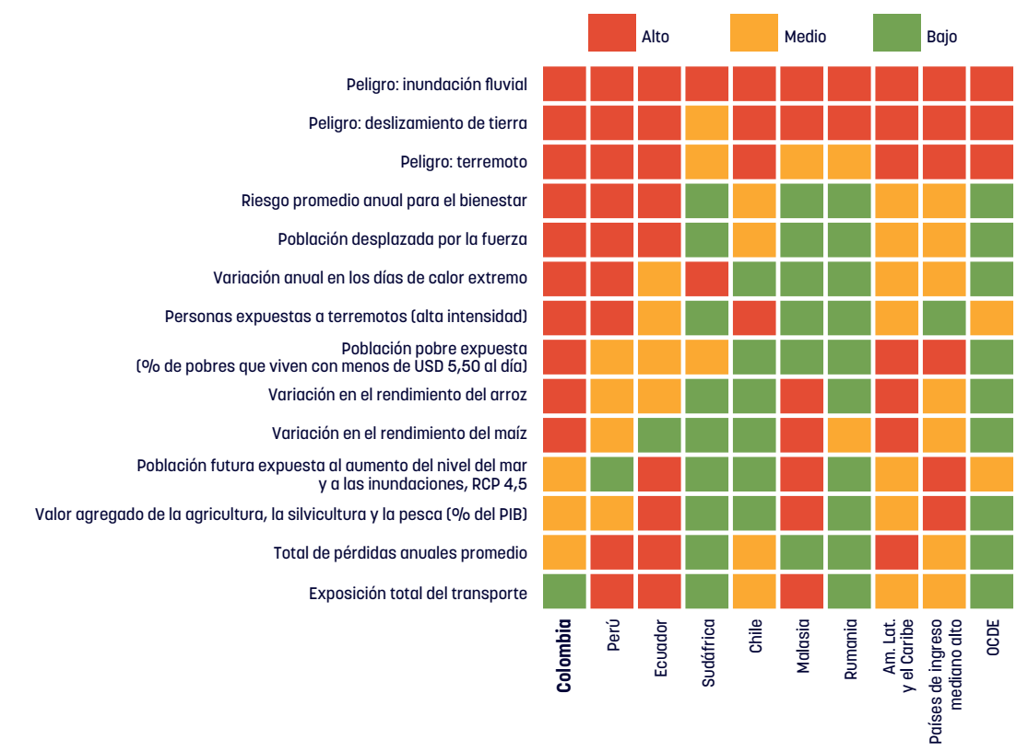
Informe Nacional de Competividad 2023-2024
Capítulo: Crecimiento Verde
Figura 1. Factores que impulsan el riesgo, Colombia y otros países.
Fuente: Banco Mundial (2023).

6
Informe Nacional de Competividad 2023-2024
Capítulo: Crecimiento Verde
Gráfica 6. Impuestos ambientales como porcentaje del PIB (%). Colombia y otros países.
Fuente: OCDE (2023).

País | % GDP
Grecia | 3.8
Eslovenia | 3.5
Países Bajos, Italia | 3.1
Honduras | 2.2
Costa Rica | 2.1
Uruguay | 1.8
Nicaragua | 1.4
Argentina | 1.1
Chile | 1.0
México | 1.0
Paraguay | 0.9
Bolivia | 0.9
Guatemala | 0.8
Brasil | 0.7
Colombia | 0.6
El Salvador | 0.6
Perú | 0.5
Panamá | 0.4
Ecuador | 0.3
Venezuela | 0.0
Prom. América Latina | 1.0
Prom. OCDE | 1.4

